Mapeo Caracteristicas_Nov142013
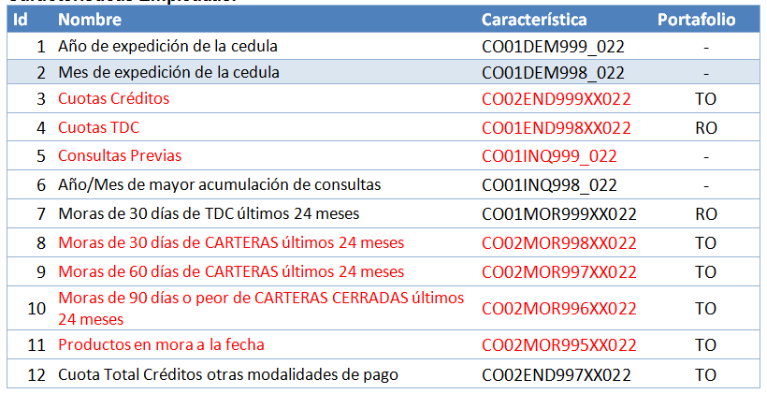
Fecha Ultimo Cambio | 12/29/2011
Código Dummy | Variable USA/P.E | Grupo | Sub Grupo | Descripción | Consecutivo | CAST | Campo homologado en Estrategia | Who | Fecha
DUMMYPN01 | CO01DEM999_022 | VARIABLES PERSONALIZADAS | Personalizadas Numéricas | Variable Personalizada Buro Numérica | 1 | CAST 290 |  | NEP | 11/11/2011
DUMMYPN02 | CO01DEM998_022 | VARIABLES PERSONALIZADAS | Personalizadas Numéricas | Variable Personalizada Buro Numérica | 2 | CAST 290
DUMMYPN03 | CO02END999TO022 | VARIABLES PERSONALIZADAS | Personalizadas Numéricas | Variable Personalizada Buro Numérica | 3 | CAST 290 - 12048
DUMMYPN04 | CO01END998RO022 | VARIABLES PERSONALIZADAS | Personalizadas Numéricas | Variable Personalizada Buro Numérica | 4 | CAST 290 - 12048
DUMMYPN05 | CO01INQ999_022 | VARIABLES PERSONALIZADAS | Personalizadas Numéricas | Variable Personalizada Buro Numérica | 5 | CAST 290 - 12048
DUMMYPN06 | CO01INQ998_022 | VARIABLES PERSONALIZADAS | Personalizadas Numéricas | Variable Personalizada Buro Numérica | 6 | CAST 290
DUMMYPN07 | CO01MOR999RO022 | VARIABLES PERSONALIZADAS | Personalizadas Numéricas | Variable Personalizada Buro Numérica | 7 | CAST 290
DUMMYPN08 | CO02MOR998TO022 | VARIABLES PERSONALIZADAS | Personalizadas Numéricas | Variable Personalizada Buro Numérica | 8 | CAST 290 - 12048
DUMMYPN09 | CO02MOR997TO022 | VARIABLES PERSONALIZADAS | Personalizadas Numéricas | Variable Personalizada Buro Numérica | 9 | CAST 290 - 12048
DUMMYPN10 | CO02MOR996TO022 | VARIABLES PERSONALIZADAS | Personalizadas Numéricas | Variable Personalizada Buro Numérica | 10 | CAST 290 - 12048
DUMMYPN11 | CO02MOR995TO022 | VARIABLES PERSONALIZADAS | Personalizadas Numéricas | Variable Personalizada Buro Numérica | 11 | CAST 290 - 12048
DUMMYPN12 | CO00DEM031000 | VARIABLES PERSONALIZADAS | Personalizadas Numéricas | Variable Personalizada Buro Numérica | 12
DUMMYPN13 | CO00DEM032000 | VARIABLES PERSONALIZADAS | Personalizadas Numéricas | Variable Personalizada Buro Numérica | 13
DUMMYPN14 | CO00DEM033000 | VARIABLES PERSONALIZADAS | Personalizadas Numéricas | Variable Personalizada Buro Numérica | 14
DUMMYPN15 | CO00DEM034000 | VARIABLES PERSONALIZADAS | Personalizadas Numéricas | Variable Personalizada Buro Numérica | 15
DUMMYPN16 | CO02END997TO022 | VARIABLES PERSONALIZADAS | Personalizadas Numéricas | Variable Personalizada Buro Numérica | 16 | CAST 12048
DUMMYPN17 | CO01MOR998MX022 | VARIABLES PERSONALIZADAS | Personalizadas Numéricas | Variable Personalizada Buro Numérica | 17 | CQ 16454
DUMMYPN18 | CO01MOR997MX022 | VARIABLES PERSONALIZADAS | Personalizadas Numéricas | Variable Personalizada Buro Numérica | 18 | CQ 16454
DUMMYPN19 | CO01MOR996MX022 | VARIABLES PERSONALIZADAS | Personalizadas Numéricas | Variable Personalizada Buro Numérica | 19 | CQ 16454

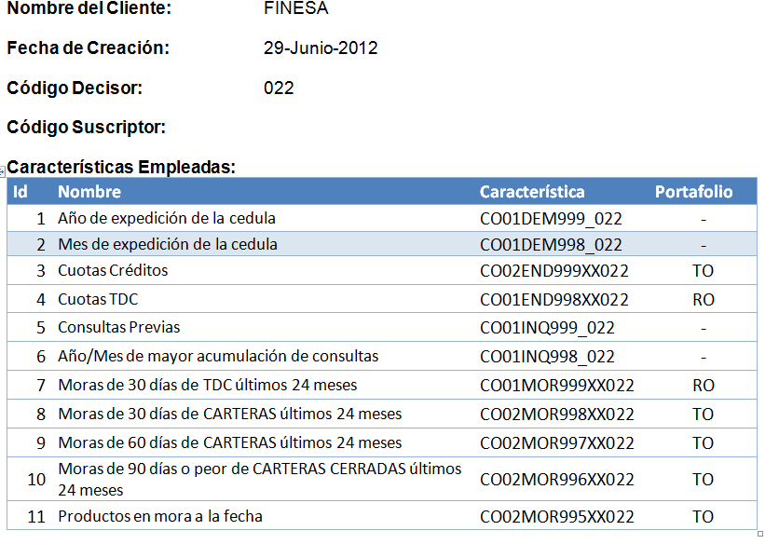
 |  |  | Jul052012

